关系图
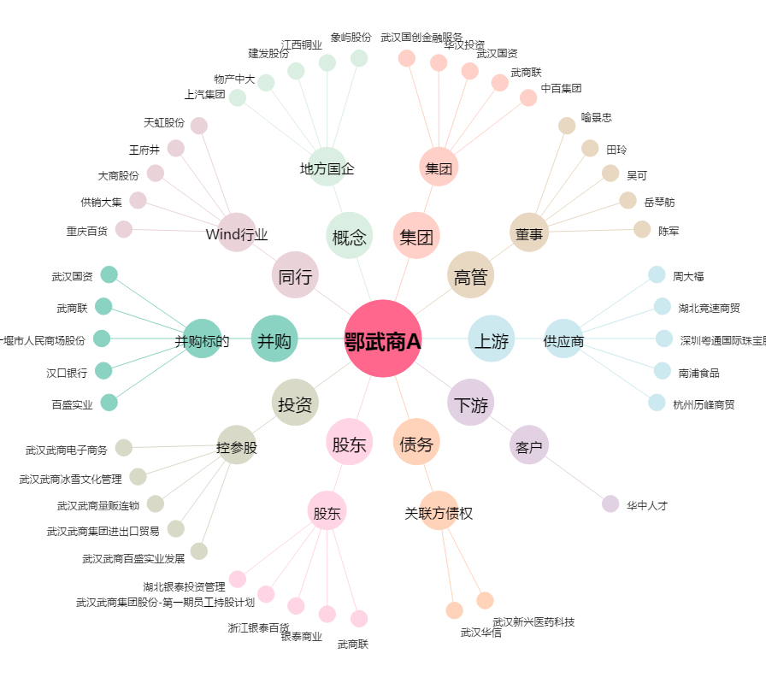
鄂武商A[000501.SZ] - 关系概览图

